Лист1
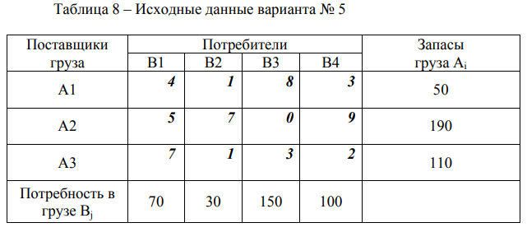

 |  |  |  |  |  |  |  |  | Количество перевозимого груза
 |  | B1 | B2 | B3 | B4 |  | Запасы |  | B1 | B2 | B3 | B4
 | A1 | 4 | 1 | 8 | 3 |  | 50 | A1 | 30 | 20 | 0 | 0
 | A2 | 5 | 7 | 0 | 9 |  | 190 | A2 | 40 | 0 | 150 | 0
 | A3 | 7 | 1 | 3 | 2 |  | 110 | A3 | 0 | 10 | 0 | 100
 |  |  |  |  |  |  | 350
 | Потребн. | 70 | 30 | 150 | 100 | 350
 |  |  |  |  |  |  |  |  |  | Целевая функция - стоимость перевозки
 |  |  |  |  |  |  |  | 550
 | Ограничения:
 |  |  |  | Запасы
 | А1 | 50 | = | 50
 | А2 | 190 | = | 190
 | А3 | 110 | = | 110

 | B1 | B2 | B3 | B4
 | 70 | 30 | 150 | 100
 | = | = | = | =
Потребн. | 70 | 30 | 150 | 100

